Selektion
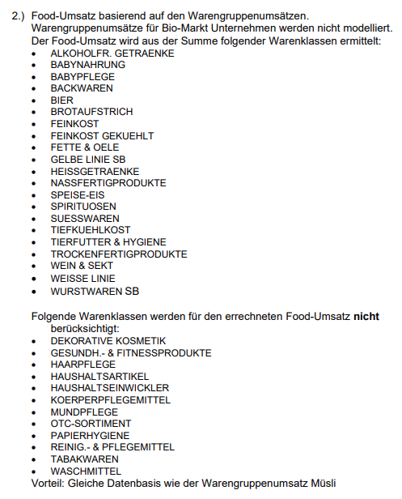
Quelle: | Tradedimensions
Datum: | 2023-11-07
Daten: | Aggregation aus SBW, VM, GSM, SM, KSM, DIS & DM
 | mit Warengruppenumsatz Müsli
 | und als Benchmark Summe der u.a. Warenklassen als Food-Umsatz

